Exercise 04
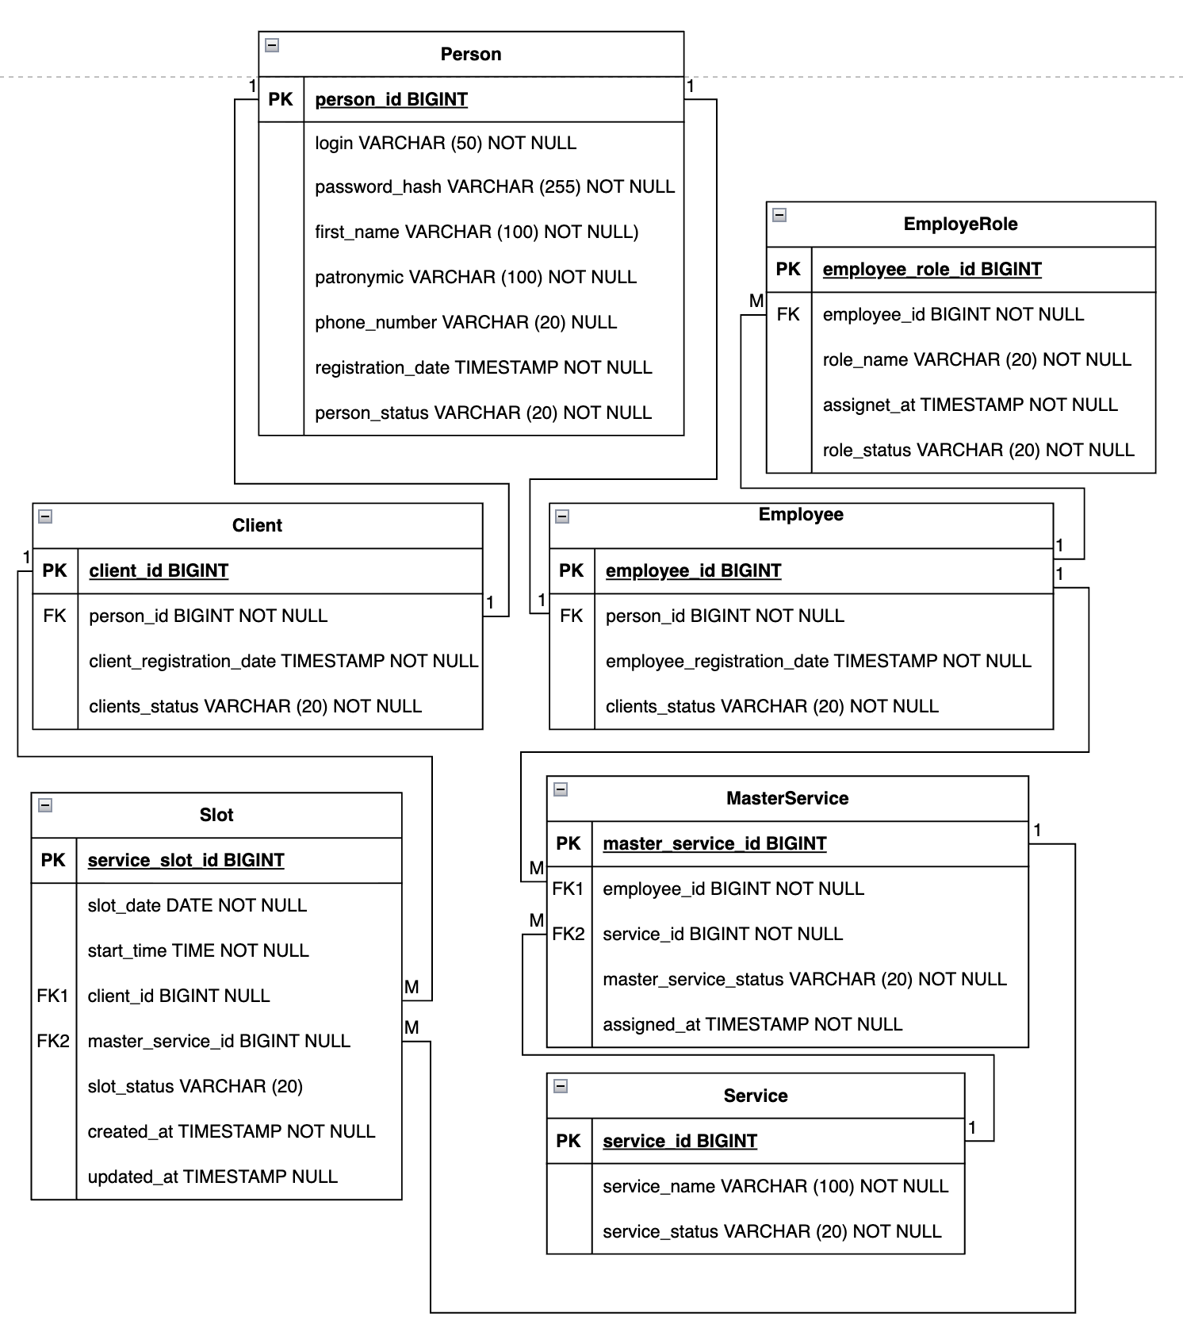
Exercise 04 — Создание диаграммы классов (Create a class diagram)
Связь | Тип | Описание
person - client | 1:01:00 | Одна персона может быть одним клиентом
person - employee | 1:01:00 | Одна персона может быть одним сотрудником
employee - employeerole | 1:* | Один сотрудник может иметь несколько ролей
service - masterservice | 1:* | Одна услуга может быть закреплена за несколькими мастерами
client - slot | 1:* | Один клиент может иметь несколько слотов
masterservice - slot | 1:* | Один мастер может иметь несколько слотов

Exercise 06
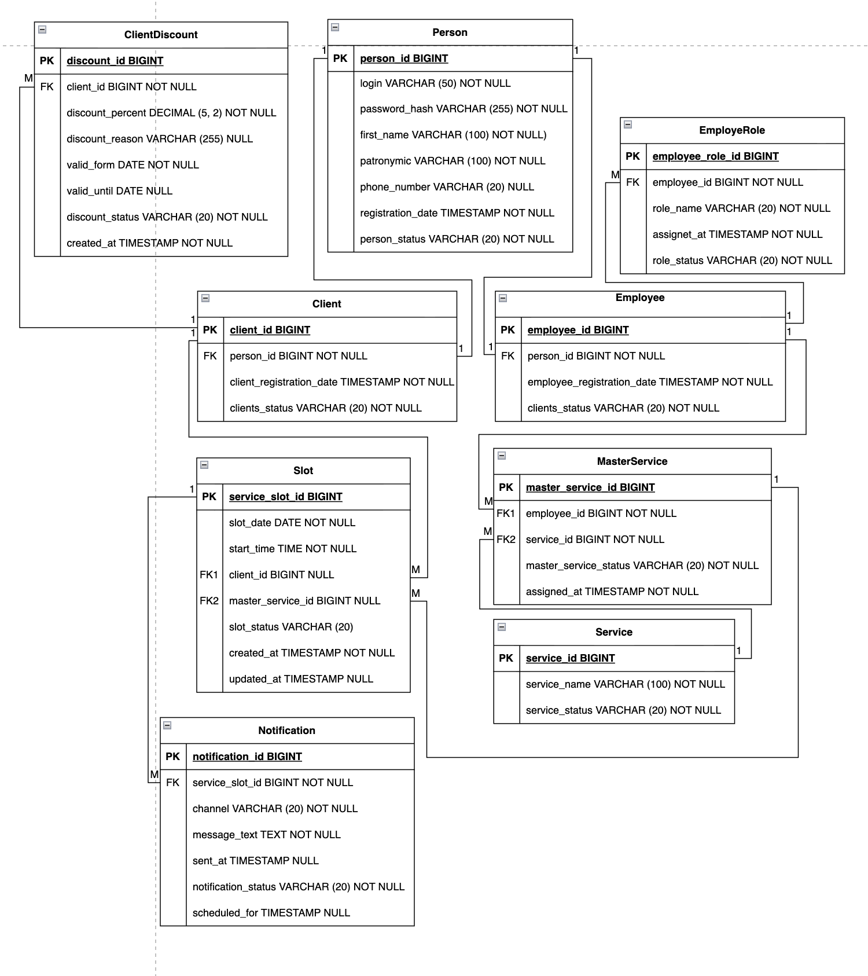
Exercise 06 — Актуализация диаграммы классов
Связь | Тип | Описание
client - discount | 1:* | Один клиент может иметь несколько скидок
serviceslot-notificationn | 1:* | По одному слоту может быть отправлено несколько уведомлений

